그룹필터
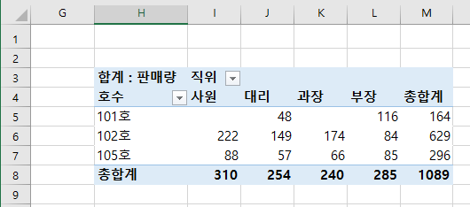
지점별 컴퓨터 판매 현황

지점 | 성명 | 직위 | 판매량 | 호수
강동 | 이상욱 | 부장 | 68 | 101호
강동 | 강민이 | 과장 | 49 | 102호
강동 | 임선우 | 대리 | 57 | 103호
강동 | 최인경 | 사원 | 62 | 104호
강서 | 한선인 | 부장 | 85 | 105호
강서 | 유병선 | 과장 | 66 | 106호
강서 | 김진주 | 대리 | 48 | 101호
강서 | 황인혁 | 사원 | 92 | 102호
강남 | 김한숙 | 부장 | 84 | 103호
강남 | 여사율 | 과장 | 68 | 104호
강남 | 이유신 | 대리 | 57 | 105호
강남 | 박찬욱 | 사원 | 88 | 106호
강북 | 윤철웅 | 부장 | 48 | 101호
강북 | 이주민 | 과장 | 57 | 102호
강북 | 성승대 | 대리 | 92 | 103호
강북 | 장성실 | 사원 | 68 | 104호

